关系图
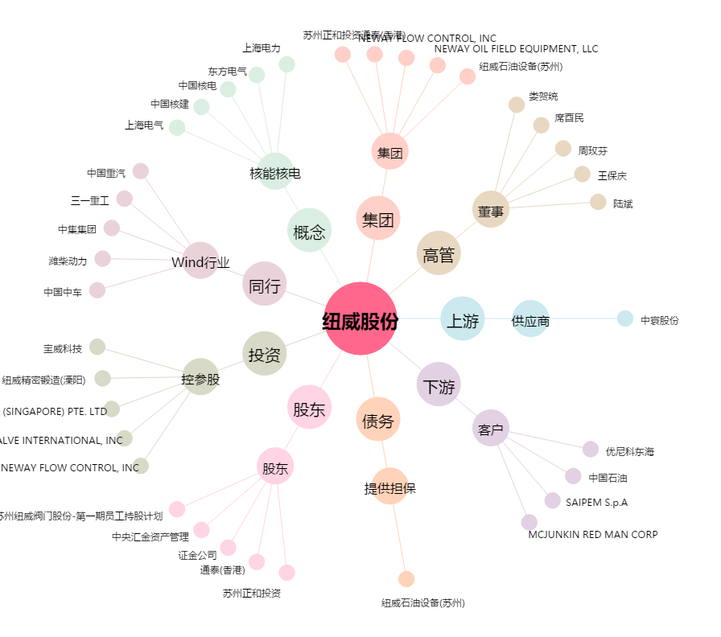
纽威股份[603699.SH] - 关系概览图

